Sheet1
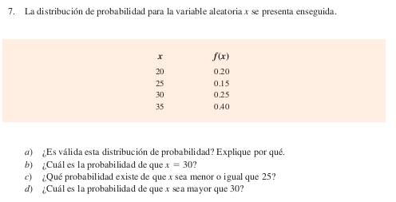

 |  | x | f(x)
 |  | 20 | 0.2
 |  | 25 | 0.15
 |  | 30 | 0.25
 |  | 35 | 0.4

 |  | a) | Las condiciones requeridas para una función de probabilidad discreta

 |  |  |  |  |  |  | f(x)>-0
 |  |  |  |  |  |  | ef(x)=1
 |  | Esta distribución de probabilidades discretas es válida

 |  | b) | P(X=30)=f(30)= | 0.25
 |  | c) | P(X=25)=f(20)+f(25)= | 0.35
 |  | d) |  | 0.4

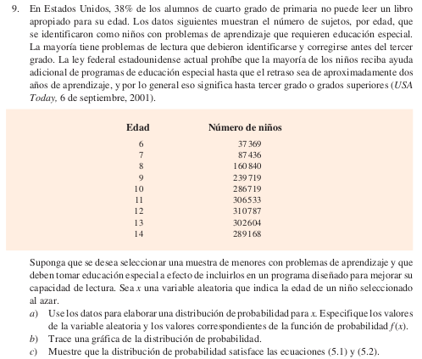
 | a) (lo amarillo) | Distribución de probabilidad de x
 |  | x (años) | # niños | f(x) | Req. 1
 |  | 6 | 37369 | 0.018488750356 | TRUE
 |  | 7 | 87436 | 0.04325998491 | TRUE
 |  | 8 | 160840 | 0.079577473499 | TRUE
 |  | 9 | 239719 | 0.11860378245 | TRUE
 |  | 10 | 286719 | 0.14185758284 | TRUE
 |  | 11 | 306533 | 0.15166079137 | TRUE
 |  | 12 | 310787 | 0.15376550769 | TRUE
 |  | 13 | 302604 | 0.14971687261 | TRUE
 |  | 14 | 289168 | 0.14306925427 | TRUE
 |  | Total | 2021175 | 1 | Req. 2

 | b)

f(x)

 |  |  | X=Edad del niño

 | c)

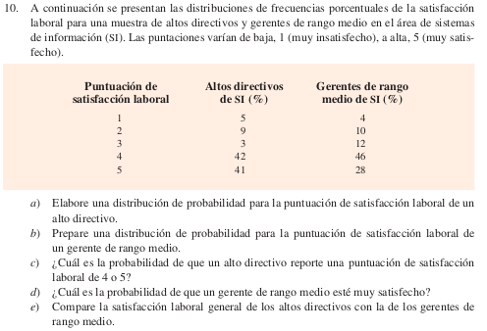

 |  |  | Puntuación |  | Directivos | Mandos medios
 |  |  | 1 | Muy insatisfecho | 0.05 | 0.04
 |  |  | 2 | Insatisfecho | 0.09 | 0.1
 |  |  | 3 | Regularmente satisfecho | 0.03 | 0.12
 |  |  | 4 | Satisfecho | 0.42 | 0.46
 |  |  | 5 | Muy satisfecho | 0.41 | 0.28

 |  |  | a)
 |  |  | X=Puntuador | f(x,Directivos)
 |  |  | 1 | 0.05
 |  |  | 2 | 0.09
 |  |  | 3 | 0.03
 |  |  | 4 | 0.42
 |  |  | 5 | 0.41

 |  |  | b)
 |  |  | X=Puntuador | f(x,Mandos medios)
 |  |  |  | 0.04
 |  |  |  | 0.1
 |  |  |  | 0.12
 |  |  |  | 0.46
 |  |  |  | 0.28

 |  |  | c) | P(X,directivo>=4)= | 0.83

 |  |  | d) | P(X,Mando medio=5)= | 0.28

 |  |  | e)

